Setting
実行 | チェック実行順序 | 各画面処理Xamlファイル | 各画面セレクター | 待ち時間次画面確認 | 画面イメージ | パラメータ | 処理概要
Yes | 1 | LogonAttemptFailure.xaml | <wnd app='saplogon.exe' cls='#32770' title='情報' /> | 1500 | ログオン試行失敗 |  | ログオン試行失敗 続行を押下
Yes | 2 | MultipleLogon.xaml | <wnd app='saplogon.exe' cls='#32770' title='多重ログオンに対するライセンス情報' /> | 1500 | 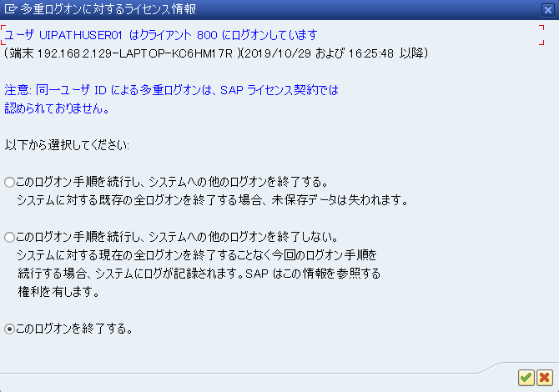 多重ログオン関連のメッセージが出力 | 1 | 多重ログオン関連のメッセージが出力された時の処理を行います。 パラメータ 1：このログオンを継続し、システムへのその他のログオンを終了する 2：このログオンを継続し、システムへのその他のログオンを終了しない。 3：このログオンを中断する

